13スライド
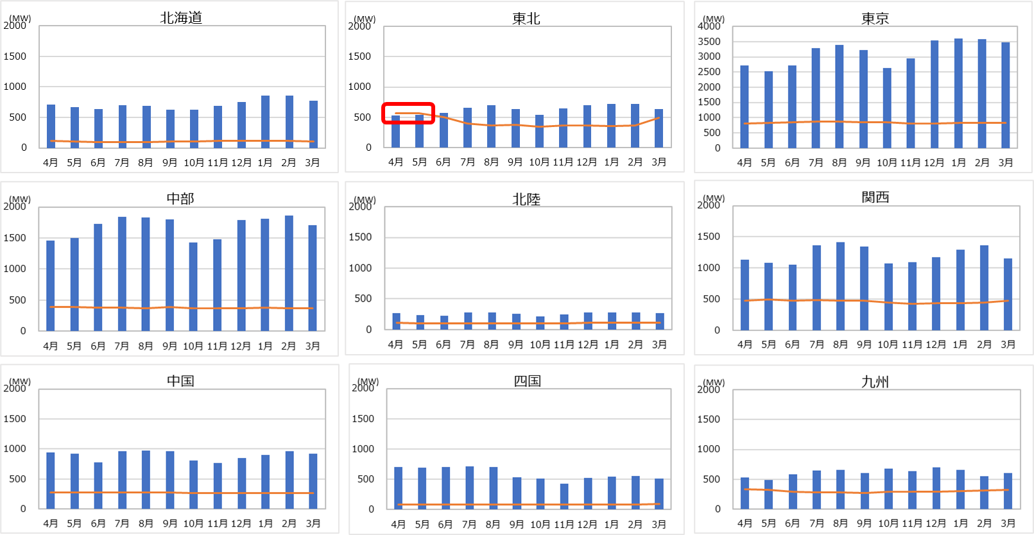
【エリア毎の調整力確保状況 一次】
調整力必要量（一次3σ） |  |  |  |  |  |  |  |  |  |  |  | [MW]
エリア | 4月 | 5月 | 6月 | 7月 | 8月 | 9月 | 10月 | 11月 | 12月 | 1月 | 2月 | 3月
北海道 | 120 | 107 | 99 | 93 | 95 | 103 | 103 | 115 | 122 | 122 | 117 | 111
東北 | 563 | 563 | 504 | 395 | 360 | 372 | 347 | 366 | 363 | 355 | 360 | 491
東京 | 815 | 829 | 841 | 862 | 865 | 856 | 840 | 816 | 816 | 830 | 832 | 821
中部 | 386 | 388 | 384 | 377 | 372 | 389 | 371 | 370 | 366 | 379 | 369 | 374
北陸 | 108 | 104 | 106 | 104 | 105 | 104 | 105 | 106 | 107 | 109 | 111 | 110
関西 | 470 | 496 | 476 | 489 | 479 | 478 | 443 | 428 | 436 | 436 | 445 | 472
中国 | 280 | 273 | 274 | 272 | 274 | 274 | 262 | 265 | 266 | 267 | 268 | 267
四国 | 85 | 83 | 81 | 78 | 77 | 77 | 79 | 82 | 85 | 86 | 86 | 87
九州 | 328 | 319 | 294 | 282 | 281 | 274 | 287 | 289 | 289 | 303 | 311 | 322

調整力設備量（一次） |  |  |  |  |  |  |  |  |  |  |  | [MW]
エリア | 4月 | 5月 | 6月 | 7月 | 8月 | 9月 | 10月 | 11月 | 12月 | 1月 | 2月 | 3月
北海道 | 711 | 670 | 640 | 697 | 687 | 627 | 625 | 686 | 757 | 855 | 855 | 772
東北 | 532 | 535 | 570 | 653 | 697 | 636 | 537 | 649 | 700 | 719 | 714 | 638
東京 | 2,722 | 2,533 | 2,724 | 3,293 | 3,387 | 3,230 | 2,638 | 2,946 | 3,549 | 3,598 | 3,589 | 3,481
中部 | 1,457 | 1,501 | 1,726 | 1,843 | 1,833 | 1,801 | 1,427 | 1,476 | 1,785 | 1,807 | 1,862 | 1,710
北陸 | 264 | 233 | 227 | 279 | 279 | 259 | 216 | 247 | 274 | 279 | 277 | 266
関西 | 1,135 | 1,078 | 1,047 | 1,359 | 1,410 | 1,344 | 1,072 | 1,087 | 1,172 | 1,293 | 1,365 | 1,157
中国 | 942 | 924 | 780 | 965 | 975 | 963 | 808 | 768 | 852 | 905 | 965 | 919
四国 | 699 | 697 | 699 | 711 | 702 | 531 | 509 | 423 | 525 | 545 | 552 | 515
九州 | 525 | 486 | 577 | 645 | 654 | 608 | 677 | 638 | 698 | 654 | 548 | 603

調整力必要量
調整力設備量
調整力設備量が必要量に満たない月

14スライド
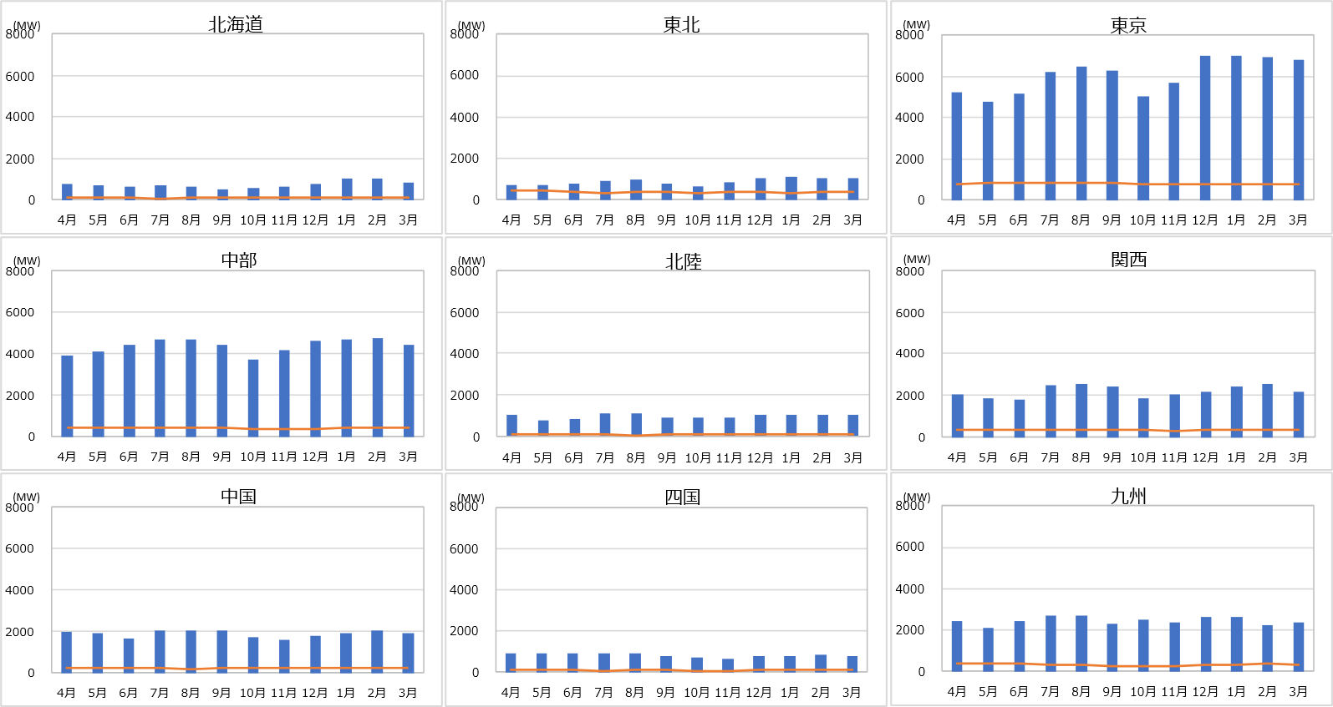
【エリア毎の調整力確保状況 二次①】
調整力必要量（二次①3σ） |  |  |  |  |  |  |  |  |  |  |  | [MW]
エリア | 4月 | 5月 | 6月 | 7月 | 8月 | 9月 | 10月 | 11月 | 12月 | 1月 | 2月 | 3月
北海道 | 124 | 108 | 97 | 93 | 98 | 105 | 99 | 117 | 123 | 123 | 122 | 118
東北 | 425 | 423 | 367 | 342 | 351 | 377 | 339 | 355 | 355 | 338 | 349 | 389
東京 | 792 | 810 | 818 | 817 | 823 | 828 | 792 | 772 | 767 | 782 | 795 | 787
中部 | 403 | 414 | 402 | 396 | 395 | 411 | 391 | 391 | 386 | 401 | 399 | 411
北陸 | 84 | 84 | 83 | 82 | 80 | 83 | 81 | 83 | 83 | 83 | 84 | 84
関西 | 348 | 361 | 351 | 351 | 340 | 333 | 334 | 325 | 338 | 348 | 348 | 353
中国 | 204 | 210 | 210 | 202 | 198 | 207 | 208 | 212 | 211 | 210 | 208 | 208
四国 | 96 | 96 | 91 | 90 | 95 | 96 | 90 | 90 | 95 | 101 | 100 | 106
九州 | 346 | 351 | 346 | 299 | 282 | 261 | 260 | 264 | 282 | 305 | 349 | 336

調整力設備量（二次①） |  |  |  |  |  |  |  |  |  |  |  | [MW]
エリア | 4月 | 5月 | 6月 | 7月 | 8月 | 9月 | 10月 | 11月 | 12月 | 1月 | 2月 | 3月
北海道 | 764 | 716 | 656 | 725 | 667 | 517 | 592 | 643 | 772 | 1,007 | 1,007 | 815
東北 | 712 | 738 | 795 | 902 | 973 | 806 | 642 | 837 | 1,022 | 1,072 | 1,068 | 1,027
東京 | 5,257 | 4,792 | 5,139 | 6,245 | 6,451 | 6,283 | 5,018 | 5,670 | 7,028 | 7,000 | 6,916 | 6,810
中部 | 3,939 | 4,106 | 4,415 | 4,700 | 4,699 | 4,420 | 3,712 | 4,176 | 4,590 | 4,683 | 4,723 | 4,406
北陸 | 1,013 | 758 | 854 | 1,062 | 1,062 | 907 | 882 | 915 | 1,052 | 1,060 | 1,054 | 1,026
関西 | 2,070 | 1,892 | 1,816 | 2,519 | 2,584 | 2,418 | 1,885 | 2,034 | 2,154 | 2,426 | 2,553 | 2,169
中国 | 1,973 | 1,904 | 1,657 | 2,027 | 2,071 | 2,059 | 1,685 | 1,606 | 1,759 | 1,883 | 2,025 | 1,898
四国 | 890 | 890 | 890 | 934 | 928 | 758 | 730 | 617 | 759 | 796 | 812 | 771
九州 | 2,450 | 2,093 | 2,436 | 2,690 | 2,718 | 2,271 | 2,509 | 2,366 | 2,638 | 2,623 | 2,262 | 2,388

調整力必要量
調整力設備量

15スライド
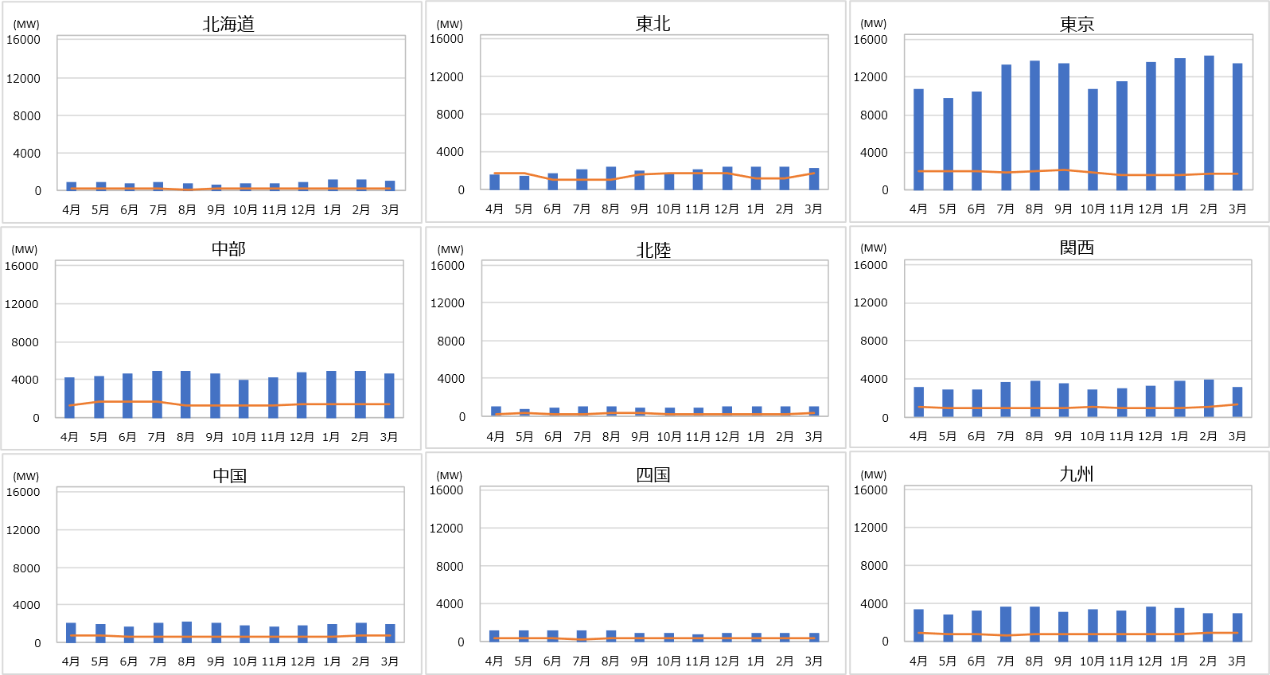
【エリア毎の調整力確保状況 二次②】
調整力必要量（二次②3σ） |  |  |  |  |  |  |  |  |  |  |  | [MW]
エリア | 4月 | 5月 | 6月 | 7月 | 8月 | 9月 | 10月 | 11月 | 12月 | 1月 | 2月 | 3月
北海道 | 256 | 266 | 267 | 258 | 216 | 256 | 294 | 294 | 294 | 294 | 283 | 284
東北 | 1,807 | 1,809 | 1,105 | 1,069 | 1,062 | 1,594 | 1,814 | 1,801 | 1,797 | 1,228 | 1,130 | 1,812
東京 | 2,059 | 2,019 | 2,026 | 1,889 | 2,052 | 2,113 | 1,883 | 1,568 | 1,630 | 1,562 | 1,783 | 1,770
中部 | 1,313 | 1,761 | 1,734 | 1,735 | 1,282 | 1,271 | 1,315 | 1,356 | 1,428 | 1,485 | 1,375 | 1,389
北陸 | 237 | 246 | 204 | 193 | 270 | 271 | 234 | 165 | 168 | 186 | 199 | 248
関西 | 1,102 | 955 | 963 | 967 | 926 | 925 | 1,012 | 950 | 881 | 915 | 1,105 | 1,289
中国 | 819 | 753 | 641 | 579 | 579 | 659 | 618 | 666 | 627 | 674 | 810 | 804
四国 | 417 | 407 | 367 | 343 | 380 | 382 | 392 | 382 | 374 | 414 | 422 | 435
九州 | 879 | 796 | 717 | 708 | 740 | 737 | 818 | 799 | 777 | 844 | 954 | 955

調整力設備量（二次②） |  |  |  |  |  |  |  |  |  |  |  | [MW]
エリア | 4月 | 5月 | 6月 | 7月 | 8月 | 9月 | 10月 | 11月 | 12月 | 1月 | 2月 | 3月
北海道 | 939 | 865 | 803 | 883 | 829 | 679 | 730 | 811 | 959 | 1,198 | 1,199 | 1,006
東北 | 1,596 | 1,431 | 1,776 | 2,229 | 2,375 | 2,084 | 1,723 | 2,152 | 2,381 | 2,474 | 2,461 | 2,344
東京 | 10,774 | 9,756 | 10,433 | 13,354 | 13,736 | 13,472 | 10,797 | 11,548 | 13,631 | 14,087 | 14,296 | 13,504
中部 | 4,191 | 4,346 | 4,632 | 4,935 | 4,931 | 4,655 | 3,916 | 4,287 | 4,750 | 4,890 | 4,930 | 4,613
北陸 | 1,014 | 760 | 856 | 1,063 | 1,063 | 908 | 883 | 917 | 1,054 | 1,062 | 1,056 | 1,027
関西 | 3,084 | 2,946 | 2,908 | 3,710 | 3,827 | 3,596 | 2,929 | 3,077 | 3,316 | 3,734 | 3,880 | 3,185
中国 | 2,082 | 2,013 | 1,734 | 2,136 | 2,180 | 2,165 | 1,786 | 1,715 | 1,865 | 1,992 | 2,135 | 2,008
四国 | 1,171 | 1,173 | 1,173 | 1,217 | 1,211 | 920 | 882 | 727 | 913 | 949 | 965 | 904
九州 | 3,361 | 2,832 | 3,280 | 3,628 | 3,684 | 3,083 | 3,445 | 3,232 | 3,611 | 3,552 | 2,942 | 2,979

調整力必要量
調整力設備量
調整力設備量が必要量に満たない月

16スライド
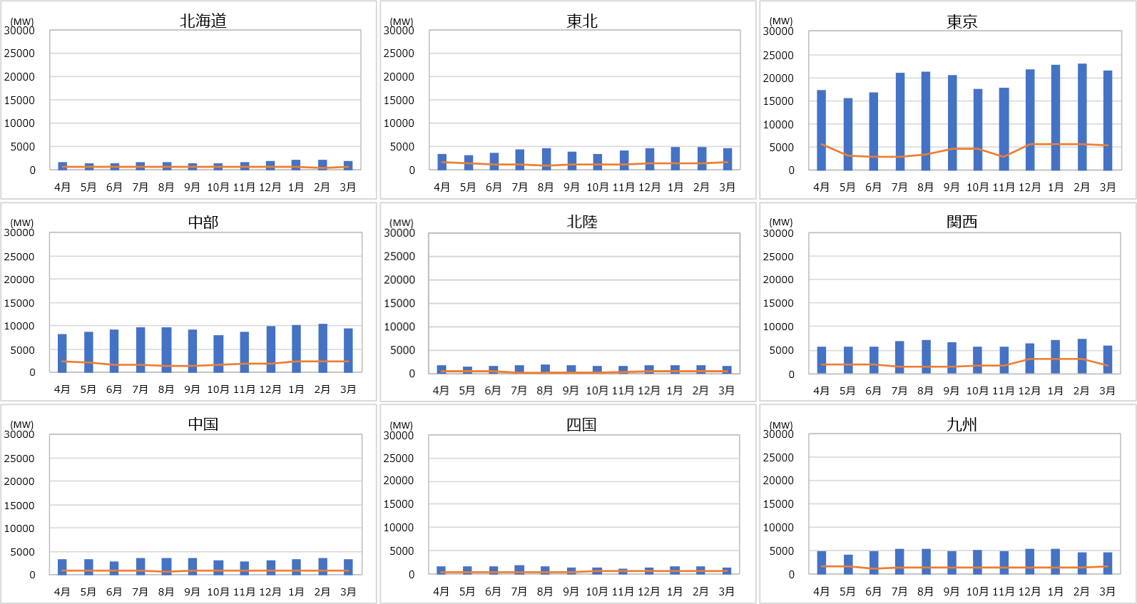
【エリア毎の調整力確保状況 三次①】
調整力必要量（三次①3σ） |  |  |  |  |  |  |  |  |  |  |  | [MW]
エリア | 4月 | 5月 | 6月 | 7月 | 8月 | 9月 | 10月 | 11月 | 12月 | 1月 | 2月 | 3月
北海道 | 634 | 792 | 787 | 782 | 708 | 712 | 624 | 752 | 752 | 751 | 565 | 623
東北 | 1,610 | 1,400 | 1,137 | 1,074 | 1,016 | 1,062 | 1,110 | 1,234 | 1,365 | 1,360 | 1,521 | 1,613
東京 | 5,716 | 3,083 | 3,024 | 2,876 | 3,351 | 4,778 | 4,537 | 3,026 | 5,576 | 5,584 | 5,593 | 5,526
中部 | 2,262 | 2,015 | 1,612 | 1,527 | 1,424 | 1,424 | 1,629 | 1,973 | 1,964 | 2,284 | 2,383 | 2,388
北陸 | 517 | 473 | 342 | 311 | 324 | 352 | 306 | 370 | 455 | 621 | 623 | 661
関西 | 1,869 | 1,853 | 1,856 | 1,469 | 1,558 | 1,556 | 1,760 | 1,749 | 3,020 | 3,019 | 3,019 | 1,780
中国 | 944 | 941 | 840 | 832 | 805 | 909 | 818 | 818 | 927 | 992 | 993 | 980
四国 | 451 | 451 | 354 | 426 | 426 | 475 | 594 | 578 | 576 | 559 | 560 | 577
九州 | 1,585 | 1,570 | 1,225 | 1,372 | 1,372 | 1,370 | 1,431 | 1,426 | 1,371 | 1,372 | 1,391 | 1,581

調整力設備量（三次①） |  |  |  |  |  |  |  |  |  |  |  | [MW]
エリア | 4月 | 5月 | 6月 | 7月 | 8月 | 9月 | 10月 | 11月 | 12月 | 1月 | 2月 | 3月
北海道 | 1,793 | 1,506 | 1,546 | 1,690 | 1,659 | 1,495 | 1,447 | 1,691 | 1,893 | 2,138 | 2,142 | 1,923
東北 | 3,312 | 3,132 | 3,606 | 4,412 | 4,718 | 4,005 | 3,423 | 4,164 | 4,761 | 4,982 | 4,965 | 4,788
東京 | 17,412 | 15,669 | 16,860 | 20,936 | 21,240 | 20,557 | 17,494 | 17,895 | 21,743 | 22,660 | 23,109 | 21,625
中部 | 8,305 | 8,792 | 9,302 | 9,690 | 9,601 | 9,202 | 8,064 | 8,677 | 9,944 | 10,175 | 10,292 | 9,386
北陸 | 1,685 | 1,292 | 1,398 | 1,777 | 1,777 | 1,556 | 1,405 | 1,489 | 1,757 | 1,774 | 1,766 | 1,714
関西 | 5,740 | 5,630 | 5,634 | 6,861 | 7,087 | 6,664 | 5,650 | 5,826 | 6,354 | 7,107 | 7,344 | 5,919
中国 | 3,342 | 3,223 | 2,850 | 3,505 | 3,555 | 3,529 | 3,003 | 2,800 | 3,141 | 3,351 | 3,589 | 3,313
四国 | 1,706 | 1,708 | 1,708 | 1,815 | 1,764 | 1,460 | 1,403 | 1,151 | 1,480 | 1,608 | 1,639 | 1,557
九州 | 4,810 | 4,120 | 4,911 | 5,420 | 5,476 | 4,840 | 5,118 | 4,926 | 5,346 | 5,344 | 4,734 | 4,739

調整力必要量
調整力設備量

17スライド
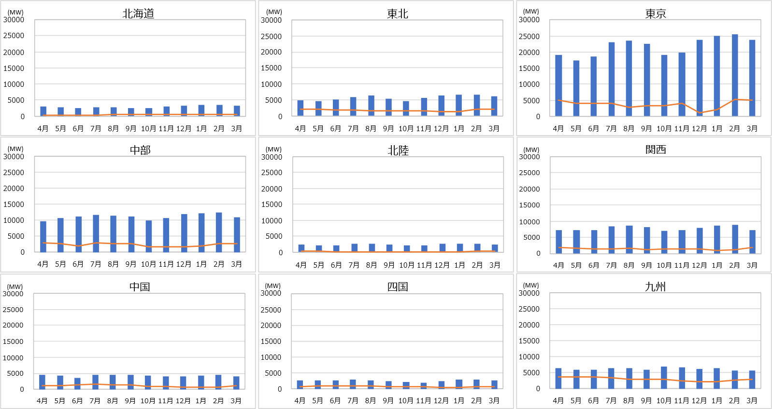
【エリア毎の調整力確保状況 三次②】
調整力必要量（三次②3σ） |  |  |  |  |  |  |  |  |  |  |  | [MW]
エリア | 4月 | 5月 | 6月 | 7月 | 8月 | 9月 | 10月 | 11月 | 12月 | 1月 | 2月 | 3月
北海道 | 366 | 342 | 313 | 331 | 474 | 570 | 577 | 422 | 424 | 406 | 441 | 440
東北 | 2,150 | 2,039 | 1,958 | 1,955 | 1,691 | 1,703 | 1,698 | 1,700 | 1,364 | 1,303 | 2,209 | 2,209
東京 | 4,994 | 4,022 | 4,023 | 4,047 | 2,761 | 3,334 | 3,338 | 3,911 | 1,016 | 2,046 | 5,293 | 4,984
中部 | 2,873 | 2,630 | 1,962 | 2,821 | 2,772 | 2,774 | 1,739 | 1,680 | 1,717 | 1,922 | 2,564 | 2,564
北陸 | 237 | 237 | 160 | 169 | 142 | 167 | 140 | 119 | 73 | 160 | 272 | 241
関西 | 1,776 | 1,628 | 1,359 | 1,508 | 1,640 | 1,269 | 1,421 | 1,483 | 1,360 | 995 | 1,131 | 1,791
中国 | 1,197 | 1,204 | 1,496 | 1,521 | 1,304 | 1,301 | 858 | 859 | 774 | 734 | 736 | 1,054
四国 | 785 | 840 | 876 | 876 | 875 | 655 | 655 | 630 | 381 | 409 | 581 | 783
九州 | 3,586 | 3,680 | 3,644 | 3,305 | 3,009 | 3,003 | 3,041 | 2,454 | 2,090 | 2,093 | 2,697 | 2,939

調整力設備量（三次②） |  |  |  |  |  |  |  |  |  |  |  | [MW]
エリア | 4月 | 5月 | 6月 | 7月 | 8月 | 9月 | 10月 | 11月 | 12月 | 1月 | 2月 | 3月
北海道 | 3,104 | 2,731 | 2,621 | 2,765 | 2,727 | 2,514 | 2,601 | 2,991 | 3,335 | 3,594 | 3,611 | 3,356
東北 | 4,768 | 4,716 | 5,092 | 5,971 | 6,388 | 5,397 | 4,654 | 5,630 | 6,338 | 6,695 | 6,650 | 6,247
東京 | 19,106 | 17,452 | 18,643 | 23,142 | 23,534 | 22,471 | 19,158 | 19,802 | 23,861 | 24,994 | 25,535 | 23,898
中部 | 9,626 | 10,724 | 11,106 | 11,615 | 11,434 | 11,152 | 9,855 | 10,557 | 11,942 | 12,187 | 12,407 | 10,891
北陸 | 2,459 | 2,052 | 2,107 | 2,624 | 2,624 | 2,357 | 2,134 | 2,233 | 2,600 | 2,621 | 2,612 | 2,465
関西 | 7,269 | 7,219 | 7,135 | 8,440 | 8,701 | 8,246 | 7,076 | 7,311 | 7,888 | 8,739 | 8,980 | 7,237
中国 | 4,513 | 4,390 | 3,609 | 4,443 | 4,493 | 4,467 | 4,322 | 3,990 | 4,083 | 4,298 | 4,536 | 4,110
四国 | 2,808 | 2,803 | 2,801 | 2,952 | 2,700 | 2,366 | 2,205 | 1,997 | 2,449 | 2,816 | 2,864 | 2,667
九州 | 6,426 | 5,794 | 5,793 | 6,405 | 6,461 | 5,790 | 6,912 | 6,726 | 6,276 | 6,329 | 5,719 | 5,670

調整力必要量
調整力設備量

18スライド
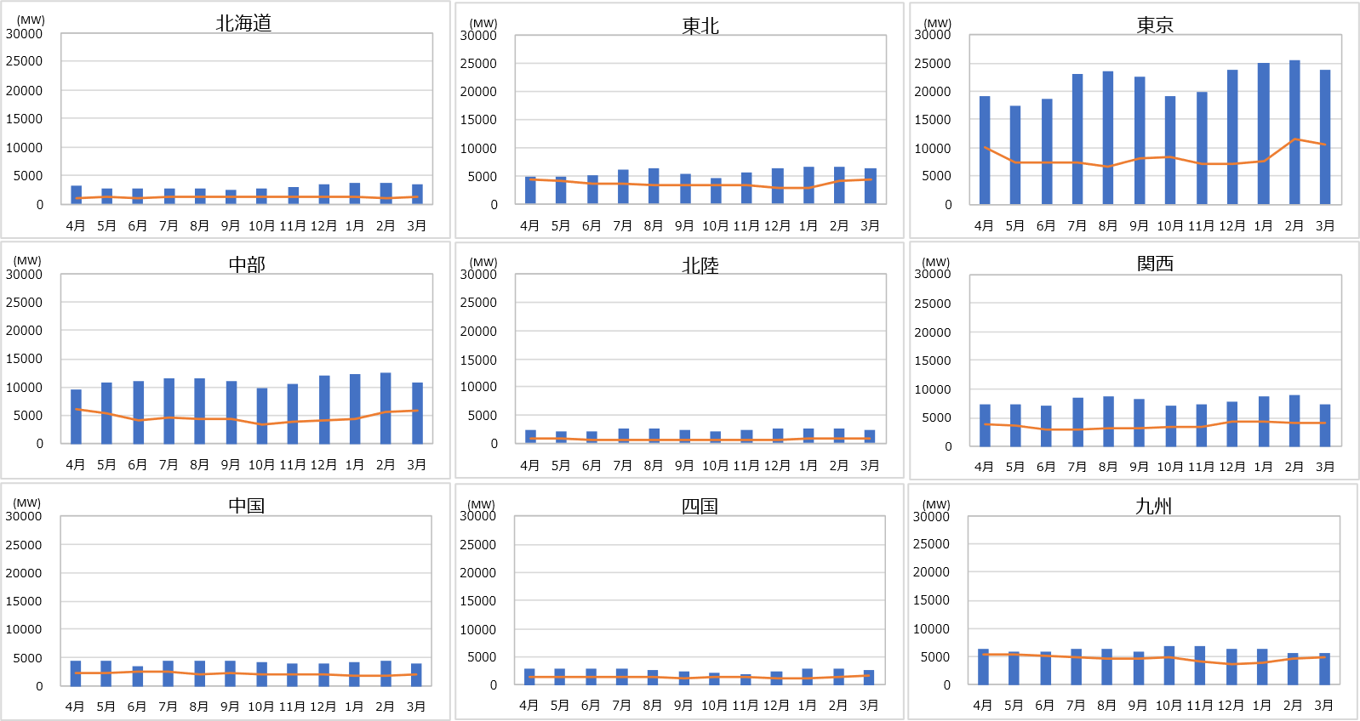
【エリア毎の調整力確保状況 複合＋三次②】
調整力必要量（複合＋三次②3σ） |  |  |  |  |  |  |  |  |  |  |  | [MW]
エリア | 4月 | 5月 | 6月 | 7月 | 8月 | 9月 | 10月 | 11月 | 12月 | 1月 | 2月 | 3月
北海道 | 1,025 | 1,221 | 1,127 | 1,161 | 1,245 | 1,350 | 1,297 | 1,137 | 1,139 | 1,140 | 1,066 | 1,148
東北 | 4,264 | 4,101 | 3,599 | 3,597 | 3,280 | 3,246 | 3,371 | 3,366 | 2,843 | 2,713 | 4,178 | 4,335
東京 | 9,984 | 7,369 | 7,431 | 7,458 | 6,587 | 8,076 | 8,402 | 7,149 | 7,087 | 7,694 | 11,665 | 10,557
中部 | 6,175 | 5,478 | 4,172 | 4,732 | 4,429 | 4,474 | 3,392 | 3,819 | 4,026 | 4,430 | 5,673 | 5,732
北陸 | 715 | 710 | 513 | 501 | 598 | 626 | 512 | 529 | 595 | 809 | 935 | 882
関西 | 3,836 | 3,572 | 3,030 | 2,884 | 3,093 | 3,044 | 3,491 | 3,437 | 4,288 | 4,213 | 4,179 | 4,106
中国 | 2,417 | 2,422 | 2,540 | 2,557 | 2,090 | 2,310 | 2,142 | 2,124 | 2,034 | 1,754 | 1,835 | 2,154
四国 | 1,410 | 1,478 | 1,355 | 1,384 | 1,395 | 1,222 | 1,399 | 1,371 | 1,077 | 1,245 | 1,420 | 1,626
九州 | 5,408 | 5,462 | 5,225 | 4,782 | 4,511 | 4,502 | 4,805 | 4,118 | 3,688 | 3,770 | 4,496 | 4,748

調整力設備量（三次②） |  |  |  |  |  |  |  |  |  |  |  | [MW]
エリア | 4月 | 5月 | 6月 | 7月 | 8月 | 9月 | 10月 | 11月 | 12月 | 1月 | 2月 | 3月
北海道 | 3,104 | 2,731 | 2,621 | 2,765 | 2,727 | 2,514 | 2,601 | 2,991 | 3,335 | 3,594 | 3,611 | 3,356
東北 | 4,768 | 4,716 | 5,092 | 5,971 | 6,388 | 5,397 | 4,654 | 5,630 | 6,338 | 6,695 | 6,650 | 6,247
東京 | 19,106 | 17,452 | 18,643 | 23,142 | 23,534 | 22,471 | 19,158 | 19,802 | 23,861 | 24,994 | 25,535 | 23,898
中部 | 9,626 | 10,724 | 11,106 | 11,615 | 11,434 | 11,152 | 9,855 | 10,557 | 11,942 | 12,187 | 12,407 | 10,891
北陸 | 2,459 | 2,052 | 2,107 | 2,624 | 2,624 | 2,357 | 2,134 | 2,233 | 2,600 | 2,621 | 2,612 | 2,465
関西 | 7,269 | 7,219 | 7,135 | 8,440 | 8,701 | 8,246 | 7,076 | 7,311 | 7,888 | 8,739 | 8,980 | 7,237
中国 | 4,513 | 4,390 | 3,609 | 4,443 | 4,493 | 4,467 | 4,322 | 3,990 | 4,083 | 4,298 | 4,536 | 4,110
四国 | 2,808 | 2,803 | 2,801 | 2,952 | 2,700 | 2,366 | 2,205 | 1,997 | 2,449 | 2,816 | 2,864 | 2,667
九州 | 6,426 | 5,794 | 5,793 | 6,405 | 6,461 | 5,790 | 6,912 | 6,726 | 6,276 | 6,329 | 5,719 | 5,670

調整力設備量
調整力必要量

19スライド
＜一次＞
【広域運用を考慮した調整力の確保状況 東北エリア単独での不足分について】
①隣接エリアを含めた確認
調整力必要量（一次3σ） |  |  |  |  |  |  |  |  |  |  |  | [MW]
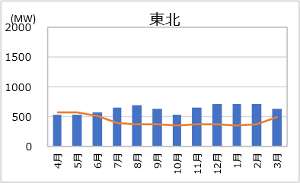
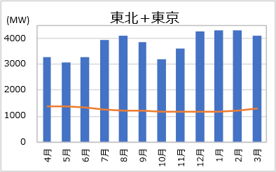
エリア | 4月 | 5月 | 6月 | 7月 | 8月 | 9月 | 10月 | 11月 | 12月 | 1月 | 2月 | 3月
東北+東京 | 1,377 | 1,391 | 1,345 | 1,258 | 1,225 | 1,228 | 1,187 | 1,182 | 1,179 | 1,185 | 1,191 | 1,312
30MW程度未充足(※)
調整力設備量（一次） |  |  |  |  |  |  |  |  |  |  |  | [MW]
エリア | 4月 | 5月 | 6月 | 7月 | 8月 | 9月 | 10月 | 11月 | 12月 | 1月 | 2月 | 3月
東北+東京 | 3,253 | 3,068 | 3,293 | 3,946 | 4,083 | 3,866 | 3,176 | 3,595 | 4,249 | 4,317 | 4,304 | 4,119

調整力必要量（二次②3σ） |  |  |  |  |  |  |  |  |  |  |  | [MW]
エリア | 4月 | 5月 | 6月 | 7月 | 8月 | 9月 | 10月 | 11月 | 12月 | 1月 | 2月 | 3月
東北+東京 | 3,865 | 3,828 | 3,131 | 2,958 | 3,114 | 3,707 | 3,697 | 3,369 | 3,427 | 2,790 | 2,914 | 3,581
＜二次②＞
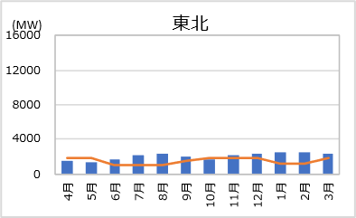
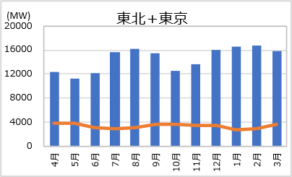
380MW程度未充足
調整力設備量（二次②） |  |  |  |  |  |  |  |  |  |  |  | [MW]
エリア | 4月 | 5月 | 6月 | 7月 | 8月 | 9月 | 10月 | 11月 | 12月 | 1月 | 2月 | 3月
東北+東京 | 12,370 | 11,187 | 12,209 | 15,583 | 16,111 | 15,556 | 12,520 | 13,700 | 16,013 | 16,560 | 16,757 | 15,847

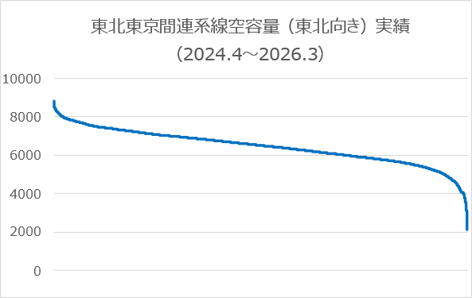
②連系線空容量実績確認
系統情報サービス（https://occtonet3.occto.or.jp/public/dfw/RP11/OCCTO/SD/LOGIN_login）よりダウンロードした
東北-東京間連系線の連系線潮流実績（2024.4.1～2026.3.31）の空容量(逆方向・符号転換)を降順でソートしグラフ化

最小
2000MW程度

21スライド
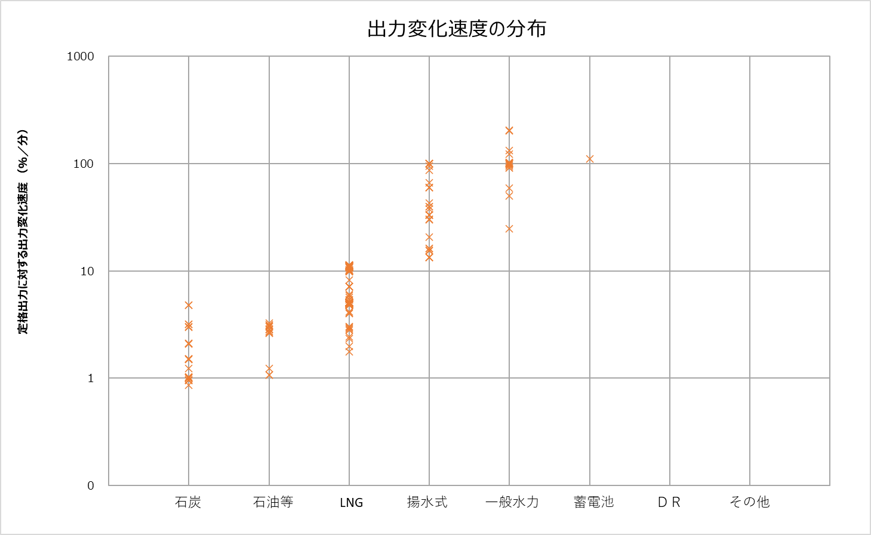
【出力変化速度の分布(2026)】
分類番号 | 出力変化速度(%/分) | 分類番号 | 種別
3 | 5.1 | 1 | 石炭
1 | 1.0 | 2 | 石油等
1 | 3.0 | 3 | LNG
1 | 0.9 | 4 | 揚水式
2 | 3.0 | 5 | 一般水力
2 | 3.0 | 6 | 蓄電池
2 | 2.8 | 7 | ネガワット
2 | 1.2 | 8 | その他
4 | 100.0
4 | 100.0
4 | 100.0
5 | 100.0
5 | 100.0
5 | 100.0
5 | 100.0
5 | 100.0
3 | 11.1
3 | 11.1
3 | 11.1
3 | 10.2
3 | 9.9
3 | 10.2
3 | 10.2
3 | 9.9
3 | 9.9
3 | 9.9
3 | 9.9
3 | 11.0
3 | 11.0
3 | 11.1
3 | 5.0
3 | 5.0
3 | 5.0
3 | 5.0
3 | 5.0
3 | 4.9
3 | 5.0
3 | 5.1
3 | 5.1
3 | 5.1
3 | 5.1
3 | 5.1
3 | 5.1
3 | 5.1
3 | 11.1
3 | 11.1
3 | 11.1
3 | 11.1
3 | 11.2
3 | 11.2
3 | 11.2
3 | 10.9
3 | 10.9
3 | 10.9
1 | 3.2
1 | 3.2
1 | 1.0
1 | 4.8
1 | 4.8
3 | 6.0
3 | 10.1
3 | 11.0
3 | 11.0
3 | 11.0
3 | 10.8
3 | 10.8
3 | 10.8
3 | 10.7
3 | 11.0
3 | 10.9
3 | 5.4
3 | 5.4
3 | 5.1
3 | 4.1
3 | 4.2
3 | 4.0
3 | 11.4
3 | 11.4
3 | 11.4
3 | 11.4
3 | 11.4
3 | 11.4
3 | 11.4
3 | 11.4
1 | 1.0
1 | 1.0
3 | 7.2
3 | 5.9
3 | 8.3
4 | 86.5
4 | 100.0
4 | 66.7
4 | 100.0
4 | 100.0
4 | 100.0
4 | 100.0
1 | 2.1
4 | 33.4
4 | 33.4
4 | 33.4
5 | 24.9
4 | 33.4
4 | 100.0
4 | 39.7
4 | 39.7
4 | 15.7
4 | 42.9
4 | 15.4
5 | 50.1
3 | 3.0
3 | 3.0
3 | 4.8
3 | 4.8
3 | 4.8
3 | 4.8
3 | 4.8
3 | 4.8
3 | 4.8
3 | 5.0
3 | 5.0
3 | 5.0
3 | 5.0
3 | 5.0
3 | 5.0
3 | 5.0
3 | 2.4
3 | 2.0
3 | 4.9
3 | 4.9
3 | 4.9
3 | 4.9
3 | 4.9
3 | 4.9
3 | 5.1
3 | 5.1
3 | 5.1
3 | 5.1
3 | 5.1
3 | 5.1
3 | 5.1
3 | 5.1
3 | 5.1
3 | 5.1
1 | 1.5
1 | 1.5
1 | 1.5
1 | 1.0
1 | 1.0
1 | 1.0
2 | 3.1
2 | 3.1
3 | 2.8
3 | 2.9
3 | 5.1
3 | 5.1
3 | 5.1
3 | 5.1
3 | 5.1
3 | 5.1
4 | 20.8
4 | 30.2
4 | 29.9
4 | 37.6
3 | 5.1
3 | 5.1
3 | 5.1
3 | 5.1
3 | 5.1
4 | 13.4
4 | 13.4
4 | 13.4
4 | 13.4
4 | 16.3
4 | 16.3
5 | 59.4
4 | 60.2
4 | 60.2
4 | 60.2
5 | 102.1
5 | 102.1
5 | 91.3
5 | 91.3
5 | 100.0
5 | 100.0
5 | 101.2
5 | 97.0
1 | 2.1
1 | 2.1
3 | 5.7
3 | 2.4
3 | 1.8
2 | 3.3
2 | 2.7
3 | 4.9
3 | 4.9
3 | 4.9
3 | 4.9
3 | 4.9
3 | 4.9
3 | 7.1
3 | 7.1
3 | 7.1
3 | 7.1
2 | 1.1
2 | 1.1
1 | 1.5
1 | 3.0
1 | 1.2
3 | 4.8
3 | 3.0
2 | 2.6
2 | 2.9
2 | 2.7
4 | 95.2
4 | 100.0
5 | 122.6
5 | 131.9
5 | 94.8
5 | 201.9
5 | 204.7
6 | 111.1
1 | 1.0
1 | 1.0
1 | 2.0
1 | 2.0
3 | 5.8
3 | 4.7
3 | 7.0
3 | 4.8
3 | 5.0
3 | 5.0
4 | 25.0
4 | 25.0
4 | 99.6
4 | 99.6
4 | 99.7
4 | 99.7
4 | 99.7
4 | 99.7
5 | 100.0
5 | 100.0

22スライド
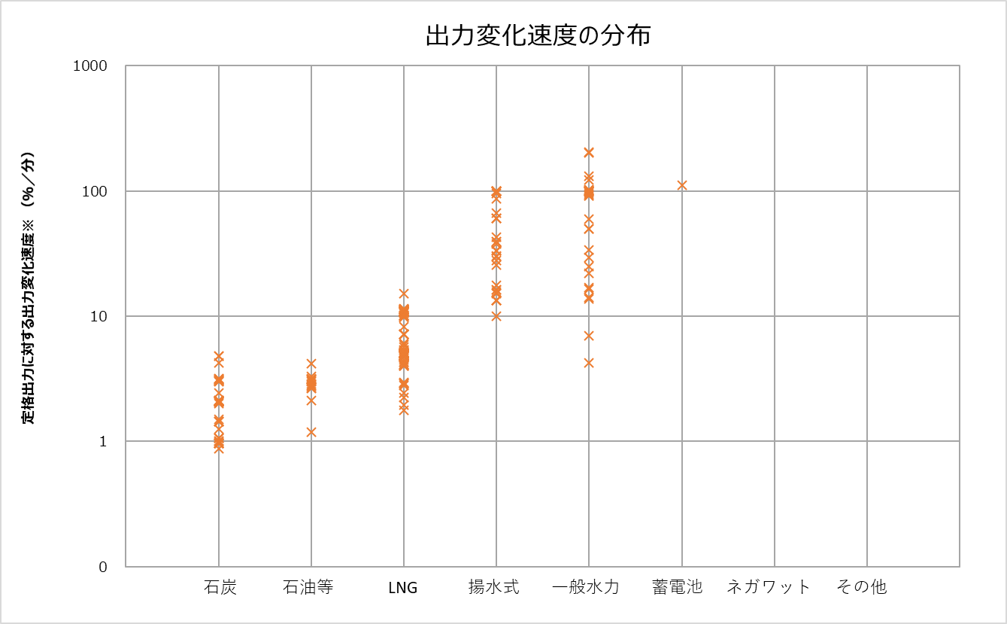
【出力変化速度の分布(2025)】
分類番号 | 出力変化速度(%/分) | 分類番号 | 種別
3 | 4.7 | 1 | 石炭
1 | 1.0 | 2 | 石油等
1 | 3.0 | 3 | LNG
1 | 0.9 | 4 | 揚水式
2 | 3.0 | 5 | 一般水力
2 | 3.0 | 6 | 蓄電池
2 | 2.8 | 7 | ネガワット
2 | 1.2 | 8 | その他
4 | 100.0
4 | 25.7
4 | 10.1
5 | 100.0
5 | 100.0
5 | 100.0
5 | 100.0
5 | 100.0
5 | 100.0
3 | 11.4
1 | 2.1
1 | 2.1
1 | 3.1
3 | 4.3
3 | 4.3
1 | 3.0
1 | 3.0
3 | 5.0
3 | 4.1
3 | 4.0
3 | 4.5
3 | 5.1
3 | 15.2
1 | 2.4
1 | 2.1
1 | 2.1
1 | 2.1
1 | 2.1
4 | 30.0
4 | 33.4
4 | 33.4
4 | 33.4
4 | 33.4
5 | 49.7
1 | 2.1
4 | 100.0
4 | 100.0
4 | 100.0
4 | 100.0
4 | 100.0
4 | 100.0
4 | 100.0
4 | 66.6
4 | 86.5
3 | 4.0
3 | 4.1
3 | 4.0
1 | 1.0
1 | 1.0
3 | 4.9
3 | 4.9
3 | 4.9
3 | 4.9
3 | 4.9
3 | 4.9
3 | 4.9
3 | 5.1
3 | 5.1
3 | 5.1
3 | 5.1
3 | 5.1
3 | 5.1
3 | 5.1
3 | 11.0
3 | 11.0
3 | 11.0
3 | 11.0
3 | 11.0
3 | 11.0
3 | 11.0
3 | 10.2
3 | 9.9
3 | 10.2
3 | 10.2
3 | 9.9
3 | 9.9
3 | 9.9
3 | 9.9
3 | 10.8
3 | 11.0
3 | 11.0
3 | 11.3
3 | 11.3
3 | 11.3
3 | 11.3
3 | 11.3
3 | 11.3
3 | 11.3
3 | 11.3
3 | 10.8
3 | 10.8
3 | 10.8
3 | 10.6
3 | 10.9
3 | 10.9
3 | 10.9
3 | 10.9
3 | 10.9
3 | 11.0
3 | 11.0
3 | 11.0
3 | 5.4
3 | 5.4
3 | 5.1
1 | 1.0
1 | 3.1
1 | 3.1
1 | 4.8
1 | 4.8
3 | 6.1
3 | 10.2
3 | 11.0
3 | 11.0
3 | 11.0
3 | 7.2
3 | 5.9
3 | 8.3
3 | 5.1
4 | 39.4
4 | 39.4
4 | 15.6
4 | 42.6
4 | 15.2
5 | 49.8
3 | 2.9
3 | 2.9
3 | 5.0
3 | 5.0
3 | 5.0
3 | 5.0
3 | 5.0
3 | 5.0
3 | 5.0
3 | 5.0
3 | 5.0
3 | 5.0
3 | 5.0
3 | 5.0
3 | 5.0
3 | 5.0
3 | 2.2
3 | 1.9
3 | 4.8
3 | 4.8
3 | 4.8
3 | 4.8
3 | 4.8
3 | 4.8
3 | 5.0
3 | 5.0
3 | 5.0
3 | 5.0
3 | 5.0
3 | 5.0
3 | 5.0
3 | 5.0
3 | 5.0
3 | 5.0
1 | 1.4
1 | 1.4
1 | 1.4
1 | 1.0
1 | 1.0
1 | 1.0
2 | 4.2
2 | 2.1
3 | 4.1
3 | 5.1
1 | 3.2
1 | 4.2
1 | 3.2
1 | 1.1
5 | 22.0
5 | 29.4
5 | 24.9
5 | 16.4
5 | 4.3
5 | 6.9
5 | 14.1
5 | 13.7
5 | 33.6
5 | 16.9
3 | 5.0
3 | 5.0
2 | 3.1
2 | 3.2
2 | 3.1
2 | 3.1
3 | 2.8
3 | 2.9
3 | 5.1
3 | 5.1
3 | 5.1
3 | 5.1
3 | 5.1
3 | 5.1
3 | 5.1
3 | 5.1
3 | 5.1
3 | 5.1
3 | 5.1
4 | 30.2
4 | 27.8
4 | 37.6
4 | 17.7
4 | 13.4
4 | 13.4
4 | 13.4
4 | 13.4
4 | 16.3
4 | 16.3
5 | 59.4
4 | 60.2
4 | 60.2
4 | 60.2
5 | 102.1
5 | 102.1
5 | 91.3
5 | 91.3
5 | 100.0
5 | 100.0
5 | 101.2
5 | 97.0
1 | 2.1
1 | 2.1
3 | 5.7
3 | 2.4
3 | 1.8
2 | 3.3
2 | 2.7
3 | 4.9
3 | 4.9
3 | 4.9
3 | 4.9
3 | 4.9
3 | 4.9
3 | 7.1
3 | 7.1
3 | 7.1
3 | 7.1
1 | 1.1
1 | 1.1
1 | 1.5
1 | 3.1
1 | 1.3
3 | 4.8
3 | 3.0
2 | 2.6
2 | 2.9
2 | 2.7
4 | 95.2
4 | 100.0
5 | 122.6
5 | 131.9
5 | 94.8
5 | 201.9
5 | 204.7
6 | 111.1
1 | 1.0
1 | 1.0
1 | 2.0
1 | 2.0
3 | 5.8
3 | 4.7
3 | 7.0
3 | 4.8
3 | 5.0
3 | 5.0
4 | 25.0
4 | 25.0
4 | 99.6
4 | 99.6
4 | 99.7
4 | 99.7
4 | 99.7
4 | 99.7
5 | 100.0
5 | 100.0

